ダイアリーの使い方
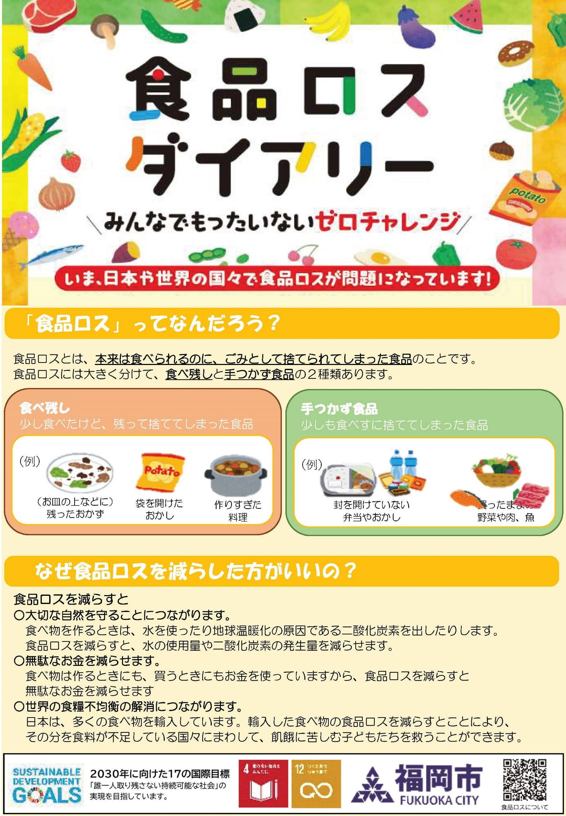

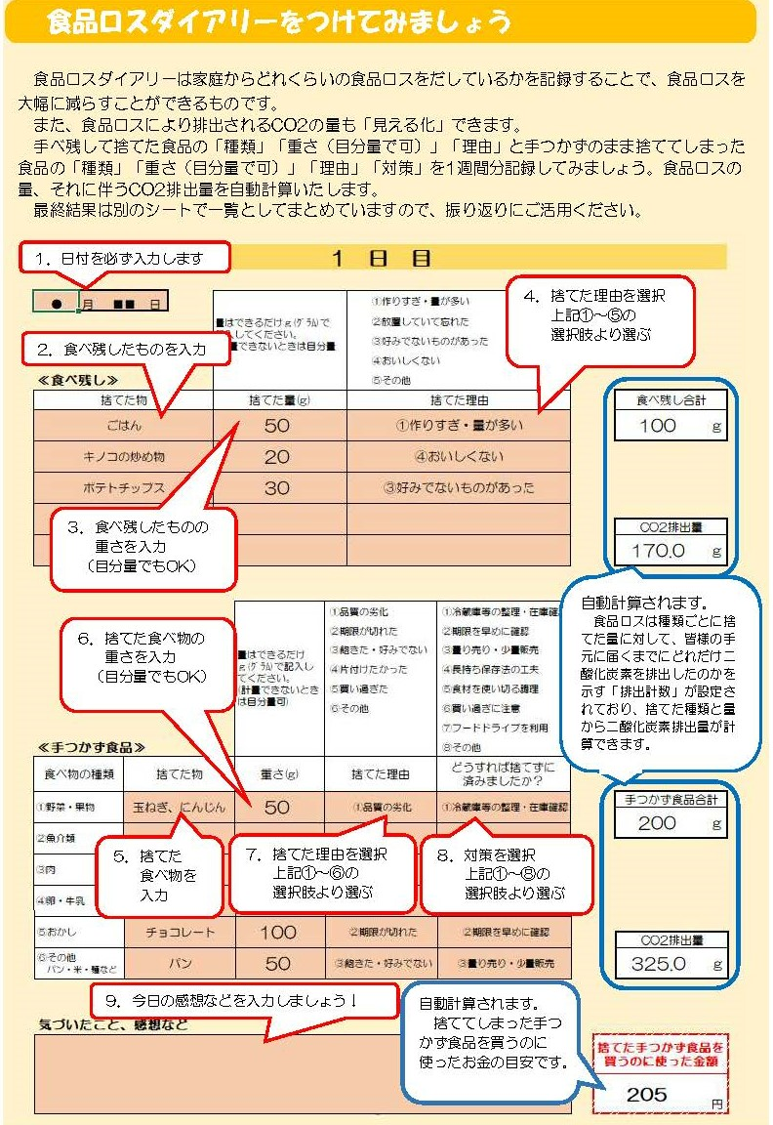

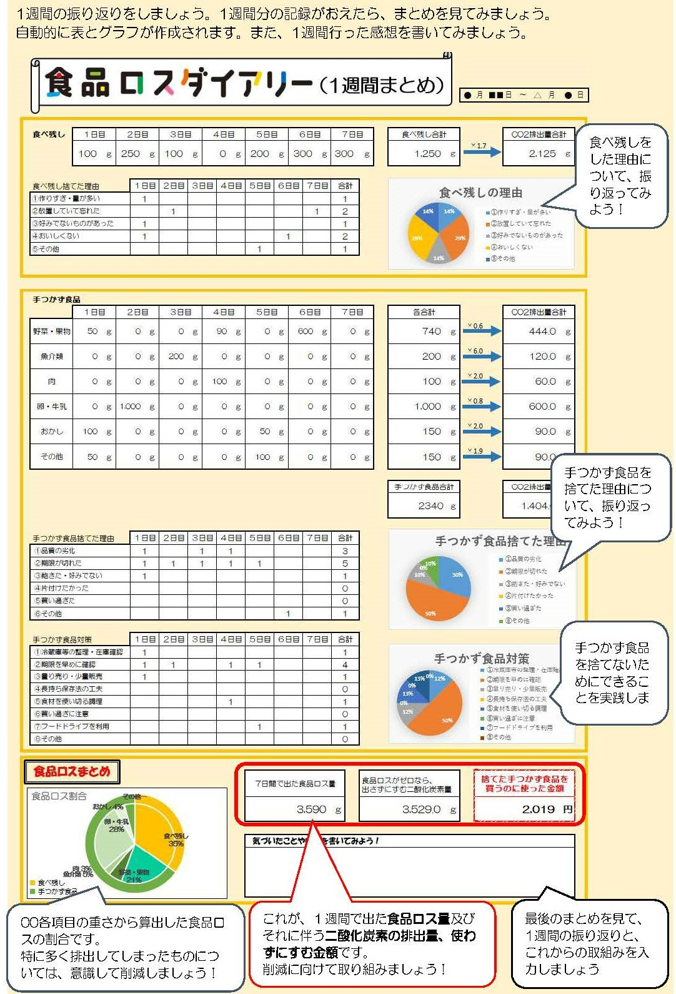

1日目
食品ロスダイヤリーは家庭からどのくらいの食品ロスを出しているかを記録することで食品ロスを減らすことができます。
食べ残して捨てた食品の「種類」「重さ」「理由」と、手つかずのまま捨ててしまった食品の「種類」「重さ」「理由」「対策」を記録してみましょう。

1 日 目

 | 月 |  | 日 | 量はできるだけｇ(ｸﾞﾗﾑ)で 記入してください。 (計量できないときは目分量可) |  |  |  | ①作りすぎ・量が多い
 |  |  |  |  |  |  |  | ②放置していて忘れた
 |  |  |  |  |  |  |  | ③好みでないものがあった
 |  |  |  |  |  |  |  | ④おいしくない
≪食べ残し≫ |  |  |  |  |  |  |  | ⑤その他
捨てた物 |  |  |  | 捨てた量(g) |  |  | 捨てた理由 |  |  |  | 食べ残し合計
 |  |  |  |  |  |  |  |  |  |  |  | g

 |  |  |  |  |  |  |  |  |  |  | CO2排出量
 |  |  |  |  |  |  |  |  |  |  |  | g

 |  |  |  |  | 量はできるだけ ｇ(ｸﾞﾗﾑ)で記入してください。 (計量できないときは目分量可) | ①品質の劣化 |  |  | ①冷蔵庫等の整理・在庫確認
 |  |  |  |  |  | ②期限が切れた |  |  | ②期限を早めに確認
 |  |  |  |  |  | ③飽きた・好みでない |  |  | ③量り売り・少量販売
 |  |  |  |  |  | ④片付けたかった |  |  | ④長持ち保存法の工夫
 |  |  |  |  |  | ⑤買い過ぎた |  |  | ⑤食材を使い切る調理
 |  |  |  |  |  | ⑥その他 |  |  | ⑥買い過ぎに注意
 |  |  |  |  |  |  |  |  | ⑦フードドライブを利用
≪手つかず食品≫ |  |  |  |  |  |  |  |  | ⑧その他
食べ物の種類 |  | 捨てた物 |  |  | 重さ(g) | 捨てた理由 |  |  | どうすれば捨てずに 済みましたか？
①野菜・果物 |  |  |  |  |  |  |  |  |  |  | 手つかず食品合計
 |  |  |  |  |  |  |  |  |  |  |  | g
②魚介類

③肉

④卵・牛乳

⑤おかし
 |  |  |  |  |  |  |  |  |  |  | CO2排出量
⑥その他 パン・米・麺など |  |  |  |  |  |  |  |  |  |  |  | g

気づいたこと、感想など
 |  |  |  |  |  |  |  |  |  | 捨てた手つかず食品を 買うのに使った金額

 |  |  |  |  |  |  |  |  |  |  |  | 円

2日目
食品ロスダイヤリーは家庭からどのくらいの食品ロスを出しているかを記録することで食品ロスを減らすことができます。
食べ残して捨てた食品の「種類」「重さ」「理由」と、手つかずのまま捨ててしまった食品の「種類」「重さ」「理由」「対策」を記録してみましょう。

２ 日 目

 | 月 |  | 日 | 量はできるだけｇ(ｸﾞﾗﾑ)で 記入してください。 (計量できないときは目分量可) |  |  |  | ①作りすぎ・量が多い
 |  |  |  |  |  |  |  | ②放置していて忘れた
 |  |  |  |  |  |  |  | ③好みでないものがあった
 |  |  |  |  |  |  |  | ④おいしくない
≪食べ残し≫ |  |  |  |  |  |  |  | ⑤その他
捨てた物 |  |  |  | 捨てた量(g) |  |  | 捨てた理由 |  |  |  | 食べ残し合計
 |  |  |  |  |  |  |  |  |  |  |  | g

 |  |  |  |  |  |  |  |  |  |  | CO2排出量
 |  |  |  |  |  |  |  |  |  |  |  | g

 |  |  |  |  | 量はできるだけ ｇ(ｸﾞﾗﾑ)で記入してください。 (計量できないときは目分量可) | ①品質の劣化 |  |  | ①冷蔵庫等の整理・在庫確認
 |  |  |  |  |  | ②期限が切れた |  |  | ②期限を早めに確認
 |  |  |  |  |  | ③飽きた・好みではない |  |  | ③量り売り・少量販売
 |  |  |  |  |  | ④片付けたかった |  |  | ④長持ち保存法の工夫
 |  |  |  |  |  | ⑤買い過ぎた |  |  | ⑤食材を使い切る調理
 |  |  |  |  |  | ⑥その他 |  |  | ⑥買い過ぎに注意
 |  |  |  |  |  |  |  |  | ⑦フードドライブを利用
≪手つかず食品≫ |  |  |  |  |  |  |  |  | ⑧その他
食べ物の種類 |  | 捨てた物 |  |  | 重さ(g) | 捨てた理由 |  |  | どうすれば捨てずに 済みましたか？
①野菜・果物 |  |  |  |  |  |  |  |  |  |  | 手つかず食品合計
 |  |  |  |  |  |  |  |  |  |  |  | g
②魚介類

③肉

④卵・牛乳

⑤おかし
 |  |  |  |  |  |  |  |  |  |  | CO2排出量
⑥その他 パン・米・麺など |  |  |  |  |  |  |  |  |  |  |  | g

気づいたこと、感想など
 |  |  |  |  |  |  |  |  |  | 捨てた手つかず食品を 買うのに使った金額

 |  |  |  |  |  |  |  |  |  |  |  | 円

3日目
食品ロスダイヤリーは家庭からどのくらいの食品ロスを出しているかを記録することで食品ロスを減らすことができます。
食べ残して捨てた食品の「種類」「重さ」「理由」と、手つかずのまま捨ててしまった食品の「種類」「重さ」「理由」「対策」を記録してみましょう。

３ 日 目

 | 月 |  | 日 | 量はできるだけｇ(ｸﾞﾗﾑ)で 記入してください。 (計量できないときは目分量可) |  |  |  | ①作りすぎ・量が多い
 |  |  |  |  |  |  |  | ②放置していて忘れた
 |  |  |  |  |  |  |  | ③好みでないものがあった
 |  |  |  |  |  |  |  | ④おいしくない
≪食べ残し≫ |  |  |  |  |  |  |  | ⑤その他
捨てた物 |  |  |  | 捨てた量(g) |  |  | 捨てた理由 |  |  |  | 食べ残し合計
 |  |  |  |  |  |  |  |  |  |  |  | g

 |  |  |  |  |  |  |  |  |  |  | CO2排出量
 |  |  |  |  |  |  |  |  |  |  |  | g

 |  |  |  |  | 量はできるだけ ｇ(ｸﾞﾗﾑ)で記入してください。 (計量できないときは目分量可) | ①品質の劣化 |  |  | ①冷蔵庫等の整理・在庫確認
 |  |  |  |  |  | ②期限が切れた |  |  | ②期限を早めに確認
 |  |  |  |  |  | ③飽きた・好みではない |  |  | ③量り売り・少量販売
 |  |  |  |  |  | ④片付けたかった |  |  | ④長持ち保存法の工夫
 |  |  |  |  |  | ⑤買い過ぎた |  |  | ⑤食材を使い切る調理
 |  |  |  |  |  | ⑥その他 |  |  | ⑥買い過ぎに注意
 |  |  |  |  |  |  |  |  | ⑦フードドライブを利用
≪手つかず食品≫ |  |  |  |  |  |  |  |  | ⑧その他
食べ物の種類 |  | 捨てた物 |  |  | 重さ(g) | 捨てた理由 |  |  | どうすれば捨てずに 済みましたか？
①野菜・果物 |  |  |  |  |  |  |  |  |  |  | 手つかず食品合計
 |  |  |  |  |  |  |  |  |  |  |  | g
②魚介類

③肉

④卵・牛乳

⑤おかし
 |  |  |  |  |  |  |  |  |  |  | CO2排出量
⑥その他 パン・米・麺など |  |  |  |  |  |  |  |  |  |  |  | g

気づいたこと、感想など
 |  |  |  |  |  |  |  |  |  | 捨てた手つかず食品を 買うのに使った金額

 |  |  |  |  |  |  |  |  |  |  |  | 円

4日目
食品ロスダイヤリーは家庭からどのくらいの食品ロスを出しているかを記録することで食品ロスを減らすことができます。
食べ残して捨てた食品の「種類」「重さ」「理由」と、手つかずのまま捨ててしまった食品の「種類」「重さ」「理由」「対策」を記録してみましょう。

４ 日 目

 | 月 |  | 日 | 量はできるだけｇ(ｸﾞﾗﾑ)で 記入してください。 (計量できないときは目分量可) |  |  |  | ①作りすぎ・量が多い
 |  |  |  |  |  |  |  | ②放置していて忘れた
 |  |  |  |  |  |  |  | ③好みでないものがあった
 |  |  |  |  |  |  |  | ④おいしくない
≪食べ残し≫ |  |  |  |  |  |  |  | ⑤その他
捨てた物 |  |  |  | 捨てた量(g) |  |  | 捨てた理由 |  |  |  | 食べ残し合計
 |  |  |  |  |  |  |  |  |  |  |  | g

 |  |  |  |  |  |  |  |  |  |  | CO2排出量
 |  |  |  |  |  |  |  |  |  |  |  | g

 |  |  |  |  | 量はできるだけ ｇ(ｸﾞﾗﾑ)で記入してください。 (計量できないときは目分量可) | ①品質の劣化 |  |  | ①冷蔵庫等の整理・在庫確認
 |  |  |  |  |  | ②期限が切れた |  |  | ②期限を早めに確認
 |  |  |  |  |  | ③飽きた・好みではない |  |  | ③量り売り・少量販売
 |  |  |  |  |  | ④片付けたかった |  |  | ④長持ち保存法の工夫
 |  |  |  |  |  | ⑤買い過ぎた |  |  | ⑤食材を使い切る調理
 |  |  |  |  |  | ⑥その他 |  |  | ⑥買い過ぎに注意
 |  |  |  |  |  |  |  |  | ⑦フードドライブを利用
≪手つかず食品≫ |  |  |  |  |  |  |  |  | ⑧その他
食べ物の種類 |  | 捨てた物 |  |  | 重さ(g) | 捨てた理由 |  |  | どうすれば捨てずに 済みましたか？
①野菜・果物 |  |  |  |  |  |  |  |  |  |  | 手つかず食品合計
 |  |  |  |  |  |  |  |  |  |  |  | g
②魚介類

③肉

④卵・牛乳

⑤おかし
 |  |  |  |  |  |  |  |  |  |  | CO2排出量
⑥その他 パン・米・麺など |  |  |  |  |  |  |  |  |  |  |  | g

気づいたこと、感想など
 |  |  |  |  |  |  |  |  |  | 捨てた手つかず食品を 買うのに使った金額

 |  |  |  |  |  |  |  |  |  |  |  | 円

5日目
食品ロスダイヤリーは家庭からどのくらいの食品ロスを出しているかを記録することで食品ロスを減らすことができます。
食べ残して捨てた食品の「種類」「重さ」「理由」と、手つかずのまま捨ててしまった食品の「種類」「重さ」「理由」「対策」を記録してみましょう。

５ 日 目

 | 月 |  | 日 | 量はできるだけｇ(ｸﾞﾗﾑ)で 記入してください。 (計量できないときは目分量可) |  |  |  | ①作りすぎ・量が多い
 |  |  |  |  |  |  |  | ②放置していて忘れた
 |  |  |  |  |  |  |  | ③好みでないものがあった
 |  |  |  |  |  |  |  | ④おいしくない
≪食べ残し≫ |  |  |  |  |  |  |  | ⑤その他
捨てた物 |  |  |  | 捨てた量(g) |  |  | 捨てた理由 |  |  |  | 食べ残し合計
 |  |  |  |  |  |  |  |  |  |  |  | g

 |  |  |  |  |  |  |  |  |  |  | CO2排出量
 |  |  |  |  |  |  |  |  |  |  |  | g

 |  |  |  |  | 量はできるだけ ｇ(ｸﾞﾗﾑ)で記入してください。 (計量できないときは目分量可) | ①品質の劣化 |  |  | ①冷蔵庫等の整理・在庫確認
 |  |  |  |  |  | ②期限が切れた |  |  | ②期限を早めに確認
 |  |  |  |  |  | ③飽きた・好みではない |  |  | ③量り売り・少量販売
 |  |  |  |  |  | ④片付けたかった |  |  | ④長持ち保存法の工夫
 |  |  |  |  |  | ⑤買い過ぎた |  |  | ⑤食材を使い切る調理
 |  |  |  |  |  | ⑥その他 |  |  | ⑥買い過ぎに注意
 |  |  |  |  |  |  |  |  | ⑦フードドライブを利用
≪手つかず食品≫ |  |  |  |  |  |  |  |  | ⑧その他
食べ物の種類 |  | 捨てた物 |  |  | 重さ(g) | 捨てた理由 |  |  | どうすれば捨てずに 済みましたか？
①野菜・果物 |  |  |  |  |  |  |  |  |  |  | 手つかず食品合計
 |  |  |  |  |  |  |  |  |  |  |  | g
②魚介類

③肉

④卵・牛乳

⑤おかし
 |  |  |  |  |  |  |  |  |  |  | CO2排出量
⑥その他 パン・米・麺など |  |  |  |  |  |  |  |  |  |  |  | g

気づいたこと、感想など
 |  |  |  |  |  |  |  |  |  | 捨てた手つかず食品を 買うのに使った金額

 |  |  |  |  |  |  |  |  |  |  |  | 円

6日目
食品ロスダイヤリーは家庭からどのくらいの食品ロスを出しているかを記録することで食品ロスを減らすことができます。
食べ残して捨てた食品の「種類」「重さ」「理由」と、手つかずのまま捨ててしまった食品の「種類」「重さ」「理由」「対策」を記録してみましょう。

６ 日 目

 | 月 |  | 日 | 量はできるだけｇ(ｸﾞﾗﾑ)で 記入してください。 (計量できないときは目分量可) |  |  |  | ①作りすぎ・量が多い
 |  |  |  |  |  |  |  | ②放置していて忘れた
 |  |  |  |  |  |  |  | ③好みでないものがあった
 |  |  |  |  |  |  |  | ④おいしくない
≪食べ残し≫ |  |  |  |  |  |  |  | ⑤その他
捨てた物 |  |  |  | 捨てた量(g) |  |  | 捨てた理由 |  |  |  | 食べ残し合計
 |  |  |  |  |  |  |  |  |  |  |  | g

 |  |  |  |  |  |  |  |  |  |  | CO2排出量
 |  |  |  |  |  |  |  |  |  |  |  | g

 |  |  |  |  | 量はできるだけ ｇ(ｸﾞﾗﾑ)で記入してください。 (計量できないときは目分量可) | ①品質の劣化 |  |  | ①冷蔵庫等の整理・在庫確認
 |  |  |  |  |  | ②期限が切れた |  |  | ②期限を早めに確認
 |  |  |  |  |  | ③飽きた・好みではない |  |  | ③量り売り・少量販売
 |  |  |  |  |  | ④片付けたかった |  |  | ④長持ち保存法の工夫
 |  |  |  |  |  | ⑤買い過ぎた |  |  | ⑤食材を使い切る調理
 |  |  |  |  |  | ⑥その他 |  |  | ⑥買い過ぎに注意
 |  |  |  |  |  |  |  |  | ⑦フードドライブを利用
≪手つかず食品≫ |  |  |  |  |  |  |  |  | ⑧その他
食べ物の種類 |  | 捨てた物 |  |  | 重さ(g) | 捨てた理由 |  |  | どうすれば捨てずに 済みましたか？
①野菜・果物 |  |  |  |  |  |  |  |  |  |  | 手つかず食品合計
 |  |  |  |  |  |  |  |  |  |  |  | g
②魚介類

③肉

④卵・牛乳

⑤おかし
 |  |  |  |  |  |  |  |  |  |  | CO2排出量
⑥その他 パン・米・麺など |  |  |  |  |  |  |  |  |  |  |  | g

気づいたこと、感想など
 |  |  |  |  |  |  |  |  |  | 捨てた手つかず食品を 買うのに使った金額

 |  |  |  |  |  |  |  |  |  |  |  | 円

7日目
食品ロスダイヤリーは家庭からどのくらいの食品ロスを出しているかを記録することで食品ロスを減らすことができます。
食べ残して捨てた食品の「種類」「重さ」「理由」と、手つかずのまま捨ててしまった食品の「種類」「重さ」「理由」「対策」を記録してみましょう。

７ 日 目

 | 月 |  | 日 | 量はできるだけｇ(ｸﾞﾗﾑ)で 記入してください。 (計量できないときは目分量可) |  |  |  | ①作りすぎ・量が多い
 |  |  |  |  |  |  |  | ②放置していて忘れた
 |  |  |  |  |  |  |  | ③好みでないものがあった
 |  |  |  |  |  |  |  | ④おいしくない
≪食べ残し≫ |  |  |  |  |  |  |  | ⑤その他
捨てた物 |  |  |  | 捨てた量(g) |  |  | 捨てた理由 |  |  |  | 食べ残し合計
 |  |  |  |  |  |  |  |  |  |  |  | g

 |  |  |  |  |  |  |  |  |  |  | CO2排出量
 |  |  |  |  |  |  |  |  |  |  |  | g

 |  |  |  |  | 量はできるだけ ｇ(ｸﾞﾗﾑ)で記入してください。 (計量できないときは目分量可) | ①品質の劣化 |  |  | ①冷蔵庫等の整理・在庫確認
 |  |  |  |  |  | ②期限が切れた |  |  | ②期限を早めに確認
 |  |  |  |  |  | ③飽きた・好みではない |  |  | ③量り売り・少量販売
 |  |  |  |  |  | ④片付けたかった |  |  | ④長持ち保存法の工夫
 |  |  |  |  |  | ⑤買い過ぎた |  |  | ⑤食材を使い切る調理
 |  |  |  |  |  | ⑥その他 |  |  | ⑥買い過ぎに注意
 |  |  |  |  |  |  |  |  | ⑦フードドライブを利用
≪手つかず食品≫ |  |  |  |  |  |  |  |  | ⑧その他
食べ物の種類 |  | 捨てた物 |  |  | 重さ(g) | 捨てた理由 |  |  | どうすれば捨てずに 済みましたか？
①野菜・果物 |  |  |  |  |  |  |  |  |  |  | 手つかず食品合計
 |  |  |  |  |  |  |  |  |  |  |  | g
②魚介類

③肉

④卵・牛乳

⑤おかし
 |  |  |  |  |  |  |  |  |  |  | CO2排出量
⑥その他 パン・米・麺など |  |  |  |  |  |  |  |  |  |  |  | g

気づいたこと、感想など
 |  |  |  |  |  |  |  |  |  | 捨てた手つかず食品を 買うのに使った金額

 |  |  |  |  |  |  |  |  |  |  |  | 円

食品ロスダイアリーまとめ
 |  |  |  |  |  |  |  |  |  |  |  |  |  |  |  |  |  |  |  | 月 | 日 | ～ | 月 |  | 日

×1.7
食べ残し | １日目 |  | ２日目 |  |  | ３日目 |  | ４日目 |  |  | ５日目 |  | ６日目 |  |  | ７日目 |  | 食べ残し合計 |  |  | CO2排出量合計
 |  | ｇ |  |  | ｇ |  | ｇ |  |  | ｇ |  | ｇ |  |  | ｇ |  | ｇ |  | ｇ |  |  |  |  | ｇ

食べ残しの理由
①作りすぎ・量が多い | 0
②放置していて忘れた | 0
③好みでないものがあった | 0
④おいしくない | 0
⑤その他 | 0
食べ残し捨てた理由 |  |  |  | １日目 |  | ２日目 | ３日目 |  | ４日目 |  | ５日目 | ６日目 |  | ７日目 |  | 合計
①作りすぎ・量が多い |  |  |  |  |  |  |  |  |  |  |  |  |  |  |  | 0
②放置していて忘れた |  |  |  |  |  |  |  |  |  |  |  |  |  |  |  | 0
③好みでないものがあった |  |  |  |  |  |  |  |  |  |  |  |  |  |  |  | 0
④おいしくない |  |  |  |  |  |  |  |  |  |  |  |  |  |  |  | 0
⑤その他 |  |  |  |  |  |  |  |  |  |  |  |  |  |  |  | 0

×0.6
手つかず食品
 | １日目 |  | ２日目 |  |  | ３日目 |  | ４日目 |  |  | ５日目 |  | ６日目 |  |  | ７日目 |  | 各合計 |  |  | CO2排出量合計
野菜・果物 |  | ｇ |  |  | ｇ |  | ｇ |  |  | ｇ |  | ｇ |  |  | ｇ |  | ｇ |  | ｇ |  |  |  |  | ｇ

×6.0
魚介類 |  | ｇ |  |  | ｇ |  | ｇ |  |  | ｇ |  | ｇ |  |  | ｇ |  | ｇ |  | ｇ |  |  |  |  | ｇ

×2.0
肉 |  | ｇ |  |  | ｇ |  | ｇ |  |  | ｇ |  | ｇ |  |  | ｇ |  | ｇ |  | ｇ |  |  |  |  | ｇ

×0.8
卵・牛乳 |  | ｇ |  |  | ｇ |  | ｇ |  |  | ｇ |  | ｇ |  |  | ｇ |  | ｇ |  | ｇ |  |  |  |  | ｇ

×2.0
おかし |  | ｇ |  |  | ｇ |  | ｇ |  |  | ｇ |  | ｇ |  |  | ｇ |  | ｇ |  | ｇ |  |  |  |  | ｇ

×1.9
その他 |  | ｇ |  |  | ｇ |  | ｇ |  |  | ｇ |  | ｇ |  |  | ｇ |  | ｇ |  | ｇ |  |  |  |  | ｇ

 |  |  |  |  |  |  |  |  |  |  |  |  |  |  |  |  |  | 手つかず食品合計 |  |  | CO2排出量合計
 |  |  |  |  |  |  |  |  |  |  |  |  |  |  |  |  |  |  | ｇ |  |  |  |  | ｇ

手つかず食品捨てた理由
①品質の劣化 | 0
②期限が切れた | 0
③飽きた・好みでない | 0
④片付けたかった | 0
⑤買い過ぎた | 0
⑥その他 | 0
手つかず食品捨てた理由 |  |  |  | １日目 |  | ２日目 | ３日目 |  | ４日目 |  | ５日目 | ６日目 |  | ７日目 |  | 合計
①品質の劣化 |  |  |  |  |  |  |  |  |  |  |  |  |  |  |  | 0
②期限が切れた |  |  |  |  |  |  |  |  |  |  |  |  |  |  |  | 0
③飽きた・好みでない |  |  |  |  |  |  |  |  |  |  |  |  |  |  |  | 0
④片付けたかった |  |  |  |  |  |  |  |  |  |  |  |  |  |  |  | 0
⑤買い過ぎた |  |  |  |  |  |  |  |  |  |  |  |  |  |  |  | 0
⑥その他 |  |  |  |  |  |  |  |  |  |  |  |  |  |  |  | 0

手つかず食品対策
①冷蔵庫等の整理・在庫確認 | 0
②期限を早めに確認 | 0
③量り売り・少量販売 | 0
④長持ち保存法の工夫 | 0
⑤食材を使い切る調理 | 0
⑥買い過ぎに注意 | 0
⑦フードドライブを利用 | 0
⑧その他 | 0
手つかず食品対策 |  |  |  | １日目 |  | ２日目 | ３日目 |  | ４日目 |  | ５日目 | ６日目 |  | ７日目 |  | 合計
①冷蔵庫等の整理・在庫確認 |  |  |  |  |  |  |  |  |  |  |  |  |  |  |  | 0
②期限を早めに確認 |  |  |  |  |  |  |  |  |  |  |  |  |  |  |  | 0
③量り売り・少量販売 |  |  |  |  |  |  |  |  |  |  |  |  |  |  |  | 0
④長持ち保存法の工夫 |  |  |  |  |  |  |  |  |  |  |  |  |  |  |  | 0
⑤食材を使い切る調理 |  |  |  |  |  |  |  |  |  |  |  |  |  |  |  | 0
⑥買い過ぎに注意 |  |  |  |  |  |  |  |  |  |  |  |  |  |  |  | 0
⑦フードドライブを利用 |  |  |  |  |  |  |  |  |  |  |  |  |  |  |  | 0
⑧その他 |  |  |  |  |  |  |  |  |  |  |  |  |  |  |  | 0

食品ロスまとめ
食品ロス割合
 |  | 系列２
食べ残し | 0 | 0
野菜・果物 | 0 | 0
魚介類 | 0
肉 | 0
卵・牛乳 | 0
おかし | 0
その他 | 0
 |  |  |  |  |  |  |  |  |  |  | 7日間で出た食品ロス量 |  |  |  |  |  | 食品ロスがゼロなら、 |  |  | 捨てた手つかず食品を 買うのに使った金額
 |  |  |  |  |  |  |  |  |  |  |  |  |  |  |  |  | 出さずにすむ二酸化炭素量
 |  |  |  |  |  |  |  |  |  |  |  |  |  |  |  | ｇ |  |  | ｇ |  |  |  |  | 円

 |  |  |  |  |  |  |  |  |  |  | 気づいたことや感想を書いてみよう！

■ 食べ残し
■ 手つかず食品

●計算方法はあくまで目安です。
二酸化炭素量は、食品の生産から調理まで（食べ残しの場合）、または食品の生産から廃棄まで（手つかず食品の場合）に発生する二酸化炭素の量の目安を表しています。
●参考資料
環境省「7日チャレンジ！食品ロスダイアリー」

食品ロスを減らすために
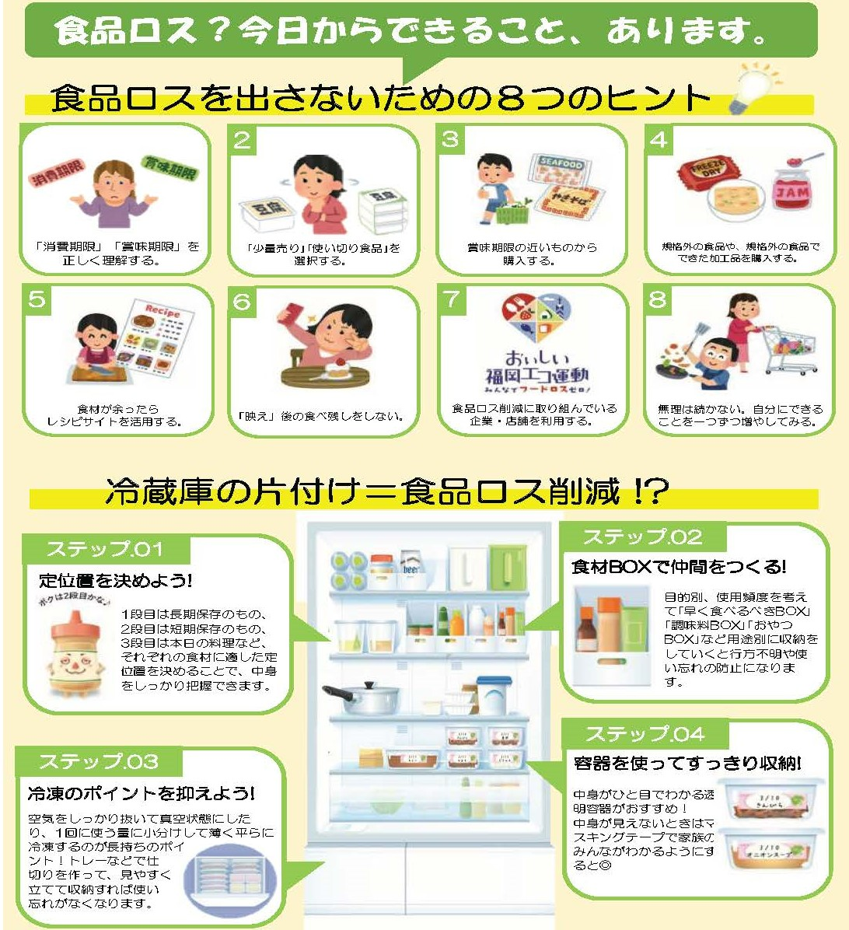

福岡市環境局循環型社会推進部ごみ減量推進課
〒810-8620 福岡市中央区天神一丁目8番1号
☎：092(711)4039 FAX： 092(711)4823
メール：gomigenryo.EB＠city.fukuoka.lg.jp
発行元

令和 6年 3月発行
ごみ減量シンボルマーク「かーるちゃん」

